Hartslag- & Trainingszones
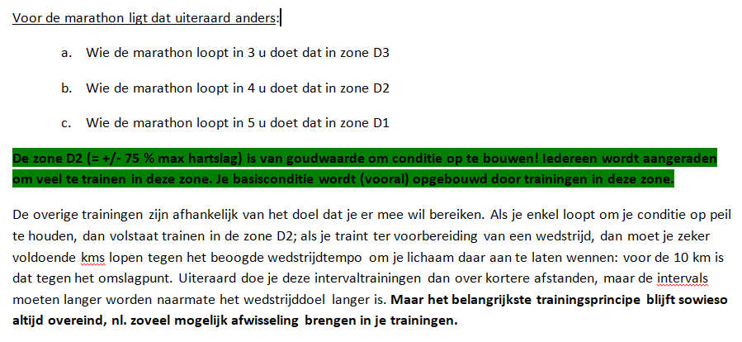
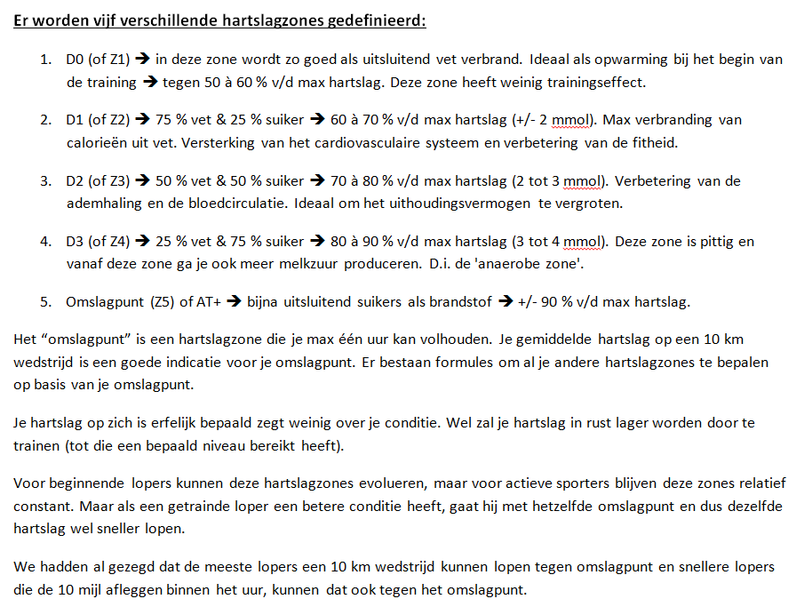
Hartslag- & Trainingszones
Vuistregel bepalen max hartslag = 220 - leeftijd, bvb 40 jaar: |  |  |  | 180
Nauwkeuriger max hartslag volgens 2 verschillende formules: |  |  |  | 182
Bron:
https://www.bergfreunde.nl/maximale-hartslag-calculator/
Deze hartslagzones kunnen gebruikt worden voor bvb Polar Flow settings!
 |  |  | Max: | 182
Hartslag- & Trainingszones: | Hartslagen van/tot
D0: 50 à 60 % | 91 | 108 | => Opwarming (≠ training)
D1: 60 à 70 % | 109 | 126 | => Vetverbranding
D2: 70 à 80 % (2-3 mmol) | 127 | 145 | => Uithoudingsvermogen
D3: 80 à 90 % (3-4 mmol) | 146 | 163 | => Pittig: 'anaerobe zone'
Omslagpunt: 90 % |  | 164 | => Anaërobe drempel
Intensieve interval vanaf > | 164

PS: door het aanpassen van de max hartslag (= getal in blauw & vet
op gele achtergrond), worden deze zones automatisch herberekend.

Als je je omslagpunt kent, kun je je hartslagzones nauwkeuriger bepalen:
https://www.sportrusten.nl/bereken-mijn-hartslagzones/

Extra info hartslagzones:
https://www.polar.com/nl/smart-coaching/what-are-heart-rate-zones

Halve marathon training
Trainen voor de (halve) marathon

1. Bouw de trainingen geleidelijk op! De meest gemaakte fout bij vooral marathontrainingen is veel te snel de trainingen opdrijven… Zorg dat je eerst een goede
basisconditie hebt; dit is het noodzakelijke fundament waarop je een (halve)marathontraining kan bouwen. Loop elke week max 10 % meer dan de week ervoor.

1. Uiteraard zijn duurlopen belangrijk voor een halve marathon! Om gewoon uit te lopen volstaan duurlopen tot 18 km; de laatste 3 km loop je op adrenaline.
Voor een snelle tijd, zal je langere duurlopen moeten doen tot pakweg 28 km.

2. Langere intervaltrainingen (bvb vier keer 2000 meter, of tempoblokken tussen de 20 en 35 min) moeten gelopen worden tegen het beoogde halve marathontempo.
Het is belangrijk dat je het beoogde wedstrijdtempo goed in de benen hebt!
Ter afsluiting van zo'n intervaltraining is het goed om nog wat 200jes, 300jes, of 400jes te doen. Daardoor behoud je je snelheid over kortere afstanden.
Gewenste snelheid v/d intervals om marathon te lopen in 3u30, of ongeveer 12 km/u => intervals (bvb. zes X 1000) lopen tegen 14 à 15,5 km/u!

3. Tijdens de trainingen oefen je ook best met drinken. Gebruik dan geregeld de drank die je ook tijdens de wedstrijd zal drinken, zodat je dit gewoon bent.
Ga ook al eens trainen op het tijdstip van de wedstrijd. 's Namiddags kan het bvb warmer zijn dan 's morgens of 's avonds en ook dat moet je trainen!

4. De meest gemaakte fout is dat atleten op de wedstrijddag onvoldoende uitgerust zijn. Schroef de trainingsomvang al in de op één na laatste week terug met een kwart.
De laatste week train je maximaal de helft van het normale trainingsvolume.

5. Loop 8 of 14 dagen vóór de wedstrijd al eens een 10 km in het beoogde halve marathontempo. Nadien je lichaam wel weer goed laten recupereren!
Het is een goede test, je krijgt er vertrouwen door en je moet het beoogde tempo goed in de benen hebben.

6. Loop de wedstrijd in een gelijkmatig tempo. Verdeel de wedstrijd in vier stukken van 5 km (bvb vier keer 20 min), plus een eindspurt.

Voor een goede halve marathon (maar dat geldt ook voor andere afstanden) zijn drie trainingen gespreid over de week een min. Een extra vierde training (als duurloop) is beter,
maar meer dan vier looptrainingen per week is voor veel lopers niet aangewezen wegens het stijgend risico op blessures. Ga dan liever als vijfde training fietsen of zwemmen; dit geldt
niet zo voor marathonlopers die meer kms moeten doen, maar ook voor hen kan een fietstraining i.p.v. lopen af en toe ideaal zijn als blessurepreventie.

Voor een marathontraining zijn het aantal trainingskilometers hoger, de duurlopen langer (tot max 35 km), en de snelheid wat lager. Belangrijk: de trainingsomvang moet de laatste
weken voor de marathon extra afgebouwd worden! Het omgekeerde geldt voor 10 km of 10 mijl: minder trainingskilometers, minder lange duurlopen, maar snellere intervals.
Bij marathontraining is het ook belangrijk om de vlotte duurlopen te lopen tegen het beoogde marathontempo, zodat je dat wedstrijdtempo goed in de benen hebt. Dit geldt niet voor de
lange duurlopen die sowieso (veel) trager gelopen moeten worden!

Hoe maak je een realistische inschatting van het beoogde wedstrijdtempo?

Voor gemiddelde tot goede hardlopers geldt dat er +/- 10 sec per km moet bijgeteld worden als de afstand verdubbeld (en omgekeerd).
 | Bvb. een tijd van 20’ op 5 km geeft dan ongeveer 41’ 40” op 10 km.
 | Of een tijd van 40' op 10 km, geeft dan ongeveer 1 u 28 min voor de halve marathon.
Deze theoretische herberekening van tijden over verschillende afstanden geldt niet voor start-to-runners - voor hen zal het verschil (veel) groter zijn - en geldt ook niet (naukeurig)
voor afstanden die meer dan het dubbel, of minder dan de helft zijn van de basisafstand. Voor goede lopers met een natuurlijke aanleg voor lange afstanden, kan de extra tijd
ook minder zijn dan 10 sec per km. Het is een "gemiddelde".

Voor de omrekening van tijden naar verschillende afstanden, leeftijden, VO2 Max, enz… |  | Zie: | http://hetgeheimvanhardlopen.nl/calculator/
 |  | Bron: "Het Geheim van Hardlopen" van Hans van Dijk en Ron van Megen
Hoeveel keren per week lopen?

In de volgende grafiek zie je dat "voor een gemiddelde loper" drie dagen per week lopen nodig zijn om een goede (wedstrijd)conditie op te bouwen.
Een vierde keer lopen per week is ook nog nuttig, maar de relatieve meeropbrengst in conditieverbetering is voor de vierde training al heel wat lager dan voor de derde training /week.
Ter voorbereiding van een goede halve marathon zijn vier trainingen per week wel aangewezen (maar uiteraard trainen professionele toppers nog veel meer…).
Voor een marathon zijn vijf trainingen goed gespreid over de week met afwisseling tussen zware en lichte trainingen ideaal. Meer dan vijf trainingen zijn ook weer voor "de
gemiddelde marathonloper" niet aangewezen omdat de meeropbrengst in conditieopbouw relatief beperkt is en de kans op blessures door overbelasting veel groter!
Maar als je tijd en goesting hebt kan je wel zonder risico op loopblessures een extra fiets- of zwemtraining inlassen; dit kan uiteraard ook ter vervanging van de 4°, of 5° looptraining.
PS: als je een marathon wenst uit te lopen zonder verdere ambities voor een goede tijd, dan volstaan duurlopen en hoef je ook geen vijf keer per week te trainen.

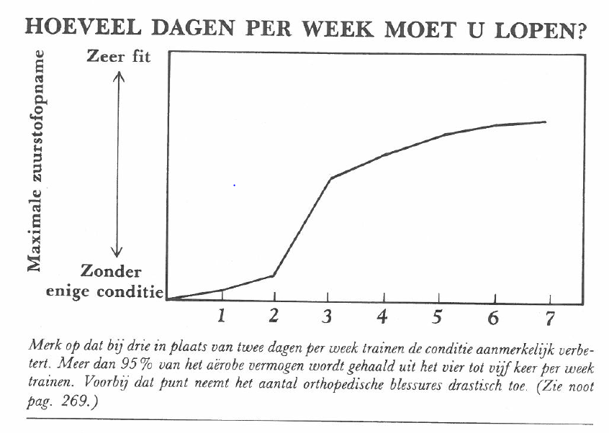

 | Bron: "Op weg naar de MARATHON" van Jef Galloway

